deu dan md
BẢNG ĐÁNH GIÁ TÍNH ĐỀU ĐẶN THEO MẶT ĐỨNG CỦA CÔNG TRÌNH

Tiêu chí về tính đều đặn theo mặt đứng | đánh giá
(1) Đối với nhà được xếp loại đều đặn theo mặt đứng cần thỏa mãn tất cả những điều kiện sau đây: | đạt | không đạt
(2) Tất cả các hệ kết cấu chịu tải trọng ngang như lõi, tường hoặc khung, phải liên tục từ móng tới mái của nhà hoặc tới đỉnh của vùng có giật cấp của nhà nếu có giật cấp tại các độ cao khác nhau. | x
(3) Cả độ cứng ngang lẫn khối lượng của các tầng riêng rẽ phải giữ nguyên không đổi hoặc giảm từ từ, không thay đổi đột ngột từ móng tới đỉnh nhà đang xét.
(4) Trong các nhà khung, tỷ số giữa độ bền thực tế và độ bền yêu cầu theo tính toán của tầng không được thay đổi một cách không cân xứng giữa các tầng liền kề. Về mặt này, các trường hợp riêng của khung có khối xây chèn được đề cập trong 4.3.6.3 2. Tính không đều đặn theo mặt đứng của khối xây chèn. (1)P Nếu có sự không đều đặn đáng kể theo mặt đứng (ví dụ việc giảm đột ngột số lượng tường chèn ở một hay nhiều tầng so với các tầng khác) thì phải tăng các hệ quả tác động động đất trong các cấu kiện đứng của các tầng tương ứng. (2) Khi không dùng mô hình chính xác hơn, (1)P được xem là thỏa mãn nếu các hệ quả tác động động đất tính toán được tăng lên bằng một hệ số khuếch đại η xác định theo biểu thức: η = (1 + ΔVRW / ΣVSd) ≤ γ.q (4.26) trong đó: ΔVRW là độ giảm tổng cộng của độ bền của các tường xây chèn trong tầng đang xét so với tầng được xây chèn nhiều hơn ở phía trên; ΣVSd là tổng các lực cắt động đất tác dụng lên tất cả các cấu kiện kháng chấn chính theo phương đứng của tầng đang xét. (3) Nếu biểu thức (4.26) cho hệ số khuếch đại η nhỏ hơn 1,1 thì không cần điều chỉnh các hệ quả tác động.
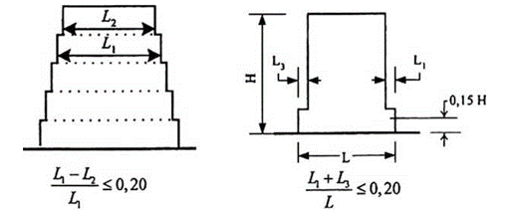 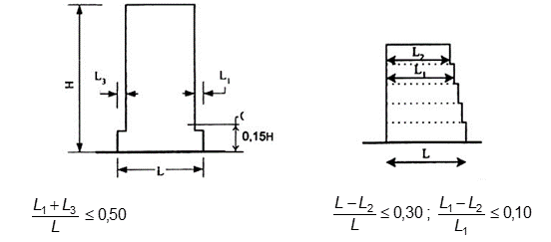 (5) Khi có giật cấp thì áp dụng các quy định bổ sung sau: a) b) giật cấp nằm trên mức 0,15 x H c) giật cấp nằm dưới mức 0,15H d) Hình 4.1 - Các tiêu chí về tính đều đặn của nhà có giật cấp
a) Đối với các giật cấp liên tiếp mà vẫn giữ được tính đối xứng trục, sự giật cấp tại bất kỳ tầng nào cũng không được lớn hơn 20 % kích thước của mặt bằng kề dưới theo hướng giật cấp (xem Hình 4.1.a và 4.1.b);
b) Đối với giật cấp một lần nằm trong phần thấp hơn 15 % chiều cao H của hệ kết cấu chính kể từ móng, kích thước chỗ lùi vào không được lớn hơn 50 % kích thước mặt bằng ngay phía dưới (xem Hình 4.1.c). Trong trường hợp này, kết cấu của vùng đáy trong phạm vi hình chiếu đứng của các tầng phía trên cần được thiết kế để chịu được ít nhất 75 % các lực cắt ngang có thể sinh ra ở vùng này trong một công trình tương tự nhưng có đáy không mở rộng.
c) Nếu các giật cấp không giữ được tính đối xứng, tổng kích thước của các giật cấp ở mỗi mặt tại tất cả các tầng không được lớn hơn 30 % kích thước mặt bằng tầng trệt hoặc mặt bằng trên đỉnh của phần cứng phía dưới và kích thước của mỗi giật cấp không được lớn hơn 10 % kích thước mặt bằng liền dưới (xem Hình 4.1.d).
Kết luận: Hệ kết cấu không đảm bảo tính đều đặn theo mặt đứng

